No.1稼働画面開く
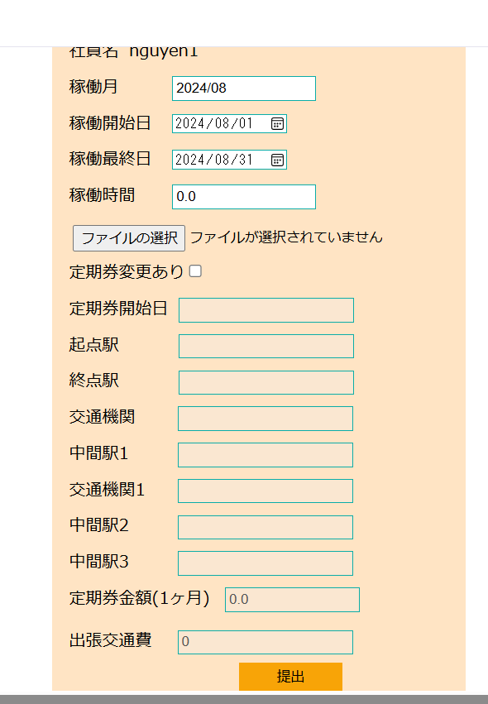
No.1 稼働画面開く

 | ①自分のアカウント（e003@it-softtech.com)でEMSへログインする

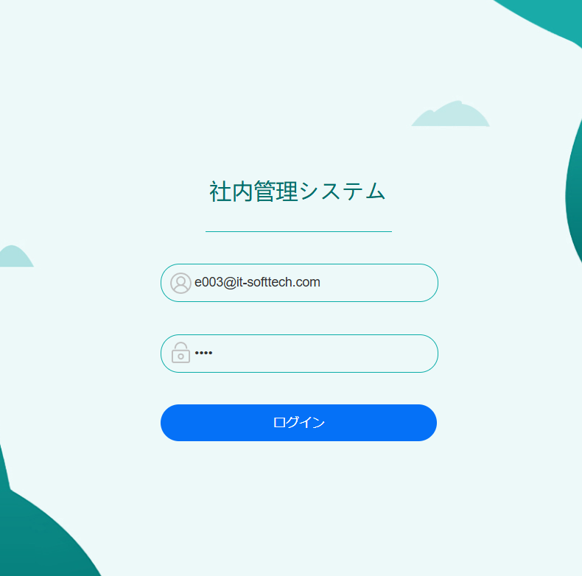

 | ②②EMSシステムの「勤怠情報」をクリック

No.2社員の自ら稼働情報登録
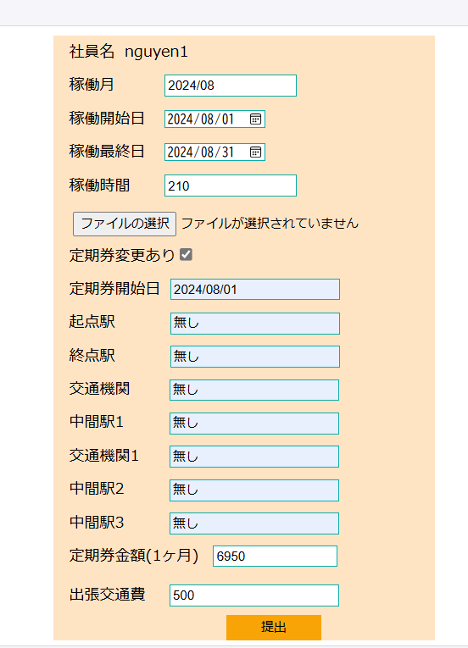
No.2 社員の自ら稼働情報登録
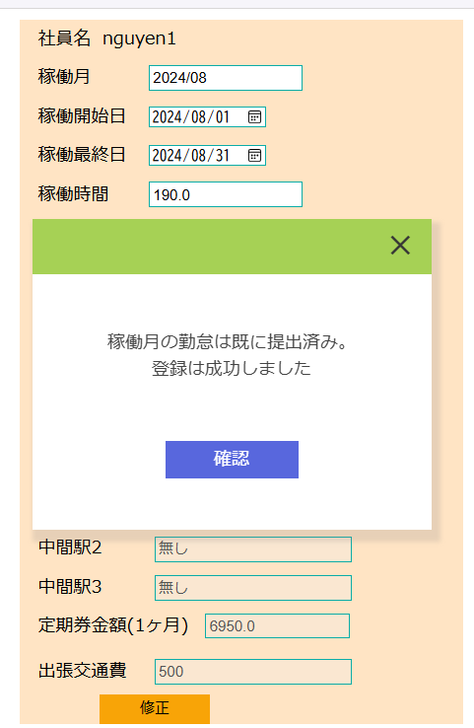
 | ③EMSの「稼働管理」画面にて、下記項目を入力して、「提出」ボタンをクリック
 | ・稼働月：現在の月を自動表示
 | ・稼働開始日：2024/08/01
 | ・稼働最終日：2024/08/31
 | ・稼働時間：210
 | ・定期券あり：✔
 | ・定期券開始日：2024/08/01
 | ・起点駅：Nishikawaguchi
 | ・終点駅：Nippori
 | ・交通機関：電車
 | ・中間駅1：なし
 | ・交通機関1：なし
 | ・中間駅2：なし
 | ・中間駅3：なし
 | ・定期券金額（１ヶ月）：6950
 | ・出張交通費：500

 | workinfoテブール登録する前のデータ：

 | contractID | workMonth | workStartDay | workEndDay | workTime | workInfoFile | insertDate | updateDate
 | CT001 | 202408 | 20240901 | 20240930 | 230 | « NULL » | 20240829 | « NULL »
 | CT002 | 202407 | 20240801 | 20240831 | 190 | « NULL » | « NULL » | « NULL »
 | CT002 | 202408 | 20240801 | 20240831 | 110 | « NULL » | 20240814 | 20240814
 | CT003 | 202406 | 20230101 | 20230131 | 160 | « NULL » | « NULL » | « NULL »
 | CT003 | 202407 | 20240701 | 20240731 | 199 | « NULL » | « NULL » | « NULL »

 | workinfoテブールに”202408”（workMonth)の情報が新規登録される。登録された行には、画面入力値と一致する。

 | contractID | workMonth | workStartDay | workEndDay | workTime | workInfoFile | insertDate | updateDate
 | CT001 | 202408 | 20240901 | 20240930 | 230 | « NULL » | 20240829 | « NULL »
 | CT002 | 202407 | 20240801 | 20240831 | 190 | « NULL » | « NULL » | « NULL »
 | CT002 | 202408 | 20240801 | 20240831 | 110 | « NULL » | 20240814 | 20240814
 | CT003 | 202406 | 20230101 | 20230131 | 160 | « NULL » | « NULL » | « NULL »
 | CT003 | 202407 | 20240701 | 20240731 | 199 | « NULL » | « NULL » | « NULL »
 | CT003 | 202408 | 20240801 | 20240831 | 210 | « NULL » | 20240823 | 20240910

 | transportテブール登録する前のデータ：
 | employeeID | workMonth | startDate | startStation | endStation | transportFacility | transportExpense1 | midStation1 | transportFacility1 | midStation2 | transportFacility2 | midStation3 | transportFacility3 | transportExpense2 | transportExpense3 | transport | businessTrip | BusinessTripName | status | insertDate | updateDate
 | E00001 | 202408 | 20240901 | tokyo | nishikawa | 電車 | 9000 | なし | なし | なし | « NULL » | なし | « NULL » | « NULL » | « NULL » | 9000 | 0 | « NULL » | 0 | 20240829 | « NULL »
 | E00002 | 202408 | 20240801 | 無し | 無し | 無し | 2100 | 無し | 無し | 無し | « NULL » | 無し | « NULL » | « NULL » | « NULL » | 900 | 0 | « NULL » | 0 | 20240814 | 20240814
 | E00002 | 202409 | 20230201 | Umeda | Namba | Bus | 1600 | « NULL » | « NULL » | « NULL » | « NULL » | « NULL » | « NULL » | « NULL » | « NULL » | 850 | 0 | « NULL » | Y | 20230201 | 20230201
 | E00003 | 202406 | 20230201 | Shibuya | Shinjuku | Train | 2100 | Harajuku | Train | « NULL » | « NULL » | « NULL » | « NULL » | « NULL » | « NULL » | 1100 | 2000 | « NULL » | Y | 20230201 | 20230201
 | E00003 | 202407 | 20230230 | a | a | a | 1000 | « NULL » | « NULL » | « NULL » | « NULL » | « NULL » | « NULL » | « NULL » | « NULL » | 900 | « NULL » | « NULL » | 0 | « NULL » | « NULL »

 | transportテブールに”202408”（workMonth)の情報が新規登録される。登録された行には、画面入力値と一致する。
 | employeeID | workMonth | startDate | startStation | endStation | transportFacility | transportExpense1 | midStation1 | transportFacility1 | midStation2 | transportFacility2 | midStation3 | transportFacility3 | transportExpense2 | transportExpense3 | transport | businessTrip | BusinessTripName | status | insertDate | updateDate
 | E00001 | 202408 | 20240901 | tokyo | nishikawa | 電車 | 9000 | なし | なし | なし | « NULL » | なし | « NULL » | « NULL » | « NULL » | 9000 | 0 | « NULL » | 0 | 20240829 | « NULL »
 | E00002 | 202408 | 20240801 | 無し | 無し | 無し | 2100 | 無し | 無し | 無し | « NULL » | 無し | « NULL » | « NULL » | « NULL » | 900 | 0 | « NULL » | 0 | 20240814 | 20240814
 | E00002 | 202409 | 20230201 | Umeda | Namba | Bus | 1600 | « NULL » | « NULL » | « NULL » | « NULL » | « NULL » | « NULL » | « NULL » | « NULL » | 850 | 0 | « NULL » | Y | 20230201 | 20230201
 | E00003 | 202406 | 20230201 | Shibuya | Shinjuku | Train | 2100 | Harajuku | Train | « NULL » | « NULL » | « NULL » | « NULL » | « NULL » | « NULL » | 1100 | 2000 | « NULL » | Y | 20230201 | 20230201
 | E00003 | 202407 | 20230230 | a | a | a | 1000 | « NULL » | « NULL » | « NULL » | « NULL » | « NULL » | « NULL » | « NULL » | « NULL » | 900 | « NULL » | « NULL » | 0 | « NULL » | « NULL »
 | E00003 | 202408 | 20240801 | 無し | 無し | 無し | 6950 | 無し | 無し | 無し | « NULL » | 無し | « NULL » | « NULL » | « NULL » | 6950 | 500 | « NULL » | 0 | 20240910 | « NULL »

計算結果の正しさ
①画面のデータ：

テーブル | claim
 | claimID | contractID | claimMonth | workTime | exceTime | addpayOff | deficiTime | minusPayOff | transport | businessTrip | taxRate | consumpTax | sum | specialClaim | claimStatus | insertDate | updateDate
 | CM00000003 | CT001 | 202408 | 230 | 30 | 45000 | 0 | 0 | 9000 | 0 | 10 | 26500 | 300500 | « NULL » | 2 | « NULL » | « NULL »
 | CM00000004 | CT002 | 202408 | 110 | 0 | 0 | 40 | 52000 | 900 | 0 | 10 | 19800 | 218700 | « NULL » | 2 | « NULL » | « NULL »
 | CM00000005 | CT003 | 202408 | 210 | 10 | 15000 | 0 | 0 | 6950 | 500 | 10 | 26500 | 298950 | « NULL » | 2 | « NULL » | « NULL »

テーブル | transport
 | employeeID | workMonth | startDate | startStation | endStation | transportFacility | transportExpense1 | midStation1 | transportFacility1 | midStation2 | transportFacility2 | midStation3 | transportFacility3 | transportExpense2 | transportExpense3 | transport | businessTrip | BusinessTripName | status | insertDate | updateDate
 | E00001 | 202408 | 20240901 | tokyo | nishikawa | 電車 | 9000 | なし | なし | なし | « NULL » | なし | « NULL » | « NULL » | « NULL » | 9000 | 0 | « NULL » | 0 | 20240829 | « NULL »
 | E00002 | 202408 | 20240801 | 無し | 無し | 無し | 2100 | 無し | 無し | 無し | « NULL » | 無し | « NULL » | « NULL » | « NULL » | 900 | 0 | « NULL » | 0 | 20240814 | 20240814
 | E00002 | 202409 | 20230201 | Umeda | Namba | Bus | 1600 | « NULL » | « NULL » | « NULL » | « NULL » | « NULL » | « NULL » | « NULL » | « NULL » | 850 | 0 | « NULL » | Y | 20230201 | 20230201
 | E00003 | 202406 | 20230201 | Shibuya | Shinjuku | Train | 2100 | Harajuku | Train | « NULL » | « NULL » | « NULL » | « NULL » | « NULL » | « NULL » | 1100 | 2000 | « NULL » | Y | 20230201 | 20230201
 | E00003 | 202407 | 20230230 | a | a | a | 1000 | « NULL » | « NULL » | « NULL » | « NULL » | « NULL » | « NULL » | « NULL » | « NULL » | 900 | « NULL » | « NULL » | 0 | « NULL » | « NULL »
 | E00003 | 202408 | 20240801 | 無し | 無し | 無し | 6950 | 無し | 無し | 無し | « NULL » | 無し | « NULL » | « NULL » | « NULL » | 6950 | 500 | « NULL » | 0 | 20240910 | « NULL »
 | E00004 | 202408 | 20240801 | 無し | 無し | 無し | 0 | 無し | 無し | 無し | « NULL » | 無し | « NULL » | « NULL » | « NULL » | 9000 | 2000 | « NULL » | 0 | 20240814 | « NULL »

テーブル | contract
 | contractID | contractName | employeeID | companyID | price | payOff | lowerTime | lowerPrice | upperTime | upperPrice | contractBeginDate | contractEndDate | paymentTerm | postNeed | timeReportPath | invoice | status | insertDate | updateDate
 | CT001 | 会社B | E00001 | C002 | 220000 | 0 | 150 | 1300 | 200 | 1500 | 20240101 | 20241231 | 10 | 0 | D:/tmp/work | A | 1 | 20240401 | 20240401
 | CT002 | 会社B | E00002 | C002 | 250000 | 0 | 150 | 1300 | 200 | 1500 | 20210101 | 20210131 | 10 | 0 | D:/tmp/work | B | 1 | 20240401 | 20240401
 | CT003 | 会社C | E00003 | C003 | 250000 | 0 | 150 | 1300 | 200 | 1500 | 20210101 | 20210131 | 10 | 0 | D:/tmp/work | C | 1 | 20240401 | 20240401

テーブル | company
 | companyID | companyName | companyType | postCode | address | basicContractDate | phoneNumber | contactName | mail | contractStatus | level | insertDate | updateDate
 | C002 | Tech Innovators | 2 | 2345678 | 456 Innovation Ave, Osaka | 20240201 | 0987654321 | Hanako Suzuki | info@tech.com | 1 | B | 20240201 | 20240201
 | C003 | Green Solutions | 3 | 3456789 | 789 Eco Blvd, Kyoto | 20240301 | 0123987654 | Kenji Nakamura | support@green.com | 1 | C | 20240301 | 20240301

テーブル | workinfo
 | contractID | workMonth | workStartDay | workEndDay | workTime | workInfoFile | insertDate | updateDate
 | CT001 | 202408 | 20240801 | 20240831 | 230 | « NULL » | 20240829 | « NULL »
 | CT002 | 202407 | 20240801 | 20240831 | 190 | « NULL » | « NULL » | « NULL »
 | CT002 | 202408 | 20240801 | 20240831 | 110 | « NULL » | 20240814 | 20240814
 | CT003 | 202406 | 20230101 | 20230131 | 160 | « NULL » | « NULL » | « NULL »
 | CT003 | 202407 | 20240701 | 20240731 | 199 | « NULL » | « NULL » | « NULL »
 | CT003 | 202408 | 20240801 | 20240831 | 210 | « NULL » | 20240823 | 20240910
 | CT003 | 202409 | 20240901 | 20240930 | 190 | « NULL » | 20240906 | « NULL »
 | CT003 | 202410 | 20241001 | 20241031 | 199 | « NULL » | 20240906 | « NULL »

テーブル | employee
 | employeeID | employeeName | password | status | sex | epType | birthday | age | joinedDate | joinedTime | postCode | address | phoneNumber | authority | mailAdress | insertDate | updateDate | department | personNumber
 | E00001 | ソン | e10adc3949ba59abbe56e057f20f883e | 0 | 1 | 2 | 19990902 | 24 | 20190101 | 5 | 2310851 | 横浜市中区 | 07012344321 | 0 | e001@it-softtech.com | 20240530 | 20240530 | « NULL » | 123131231231
 | E00002 | nguyen | 1368ba1ab6ed38bb1f26f36673739d54 | 0 | 0 | « NULL » | 20011022 | 22 | « NULL » | 0 | 2310859 | 横浜市中区 | 07012344322 | 0 | e002@it-softtech.com | 20240530 | 20240530 | « NULL » | 123131231231
 | E00003 | nguyen1 | 1368ba1ab6ed38bb1f26f36673739d54 | 0 | 0 | 0 | 20011022 | 22 | 20240134 | 24 | 2310859 | 横浜市中区 | 07012344322 | 0 | e003@it-softtech.com | 20240530 | 20240902 | 1 | 123131231231

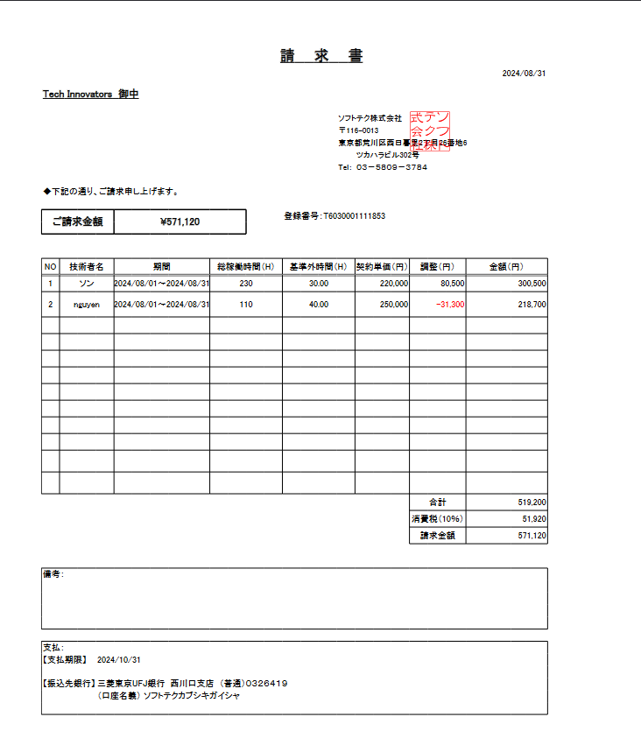
②pdfファイルのデータ：
 |  |  |  |  |  |  |  |  |  |  |  |  | テーブル | claim
 |  |  |  |  |  |  |  |  |  |  |  |  |  | claimID | contractID | claimMonth | workTime | exceTime | addpayOff | deficiTime | minusPayOff | transport | businessTrip | taxRate | consumpTax | sum | specialClaim | claimStatus | insertDate | updateDate
 |  |  |  |  |  |  |  |  |  |  |  |  |  | CM00000003 | CT001 | 202408 | 230 | 30 | 45000 | 0 | 0 | 9000 | 0 | 10 | 26500 | 300500 | « NULL » | 2 | « NULL » | « NULL »
 |  |  |  |  |  |  |  |  |  |  |  |  |  | CM00000004 | CT002 | 202408 | 110 | 0 | 0 | 40 | 52000 | 900 | 0 | 10 | 19800 | 218700 | « NULL » | 2 | « NULL » | « NULL »
 |  |  |  |  |  |  |  |  |  |  |  |  |  | CM00000005 | CT003 | 202408 | 210 | 10 | 15000 | 0 | 0 | 6950 | 500 | 10 | 26500 | 298950 | « NULL » | 2 | « NULL » | « NULL »

contractテーブルのprice
(consumoTax+addpayOff+transport+businessTrip)-minusPayOff
employeeName
claimMonth
worktime
exceTime
sum
 |  |  |  |  |  |  |  |  |  |  |  |  | テーブル | employee
 |  |  |  |  |  |  |  |  |  |  |  |  |  | employeeID | employeeName | password | status | sex | epType | birthday | age | joinedDate | joinedTime | postCode | address | phoneNumber | authority | mailAdress | insertDate | updateDate | department | personNumber
 |  |  |  |  |  |  |  |  |  |  |  |  |  | E00001 | ソン | e10adc3949ba59abbe56e057f20f883e | 0 | 1 | 2 | 19990902 | 24 | 20190101 | 5 | 2310851 | 横浜市中区 | 07012344321 | 0 | e001@it-softtech.com | 20240530 | 20240530 | « NULL » | 123131231231
 |  |  |  |  |  |  |  |  |  |  |  |  |  | E00002 | nguyen | 1368ba1ab6ed38bb1f26f36673739d54 | 0 | 0 | « NULL » | 20011022 | 22 | « NULL » | 0 | 2310859 | 横浜市中区 | 07012344322 | 0 | e002@it-softtech.com | 20240530 | 20240530 | « NULL » | 123131231231
 |  |  |  |  |  |  |  |  |  |  |  |  |  | E00003 | nguyen1 | 1368ba1ab6ed38bb1f26f36673739d54 | 0 | 0 | 0 | 20011022 | 22 | 20240134 | 24 | 2310859 | 横浜市中区 | 07012344322 | 0 | e003@it-softtech.com | 20240530 | 20240902 | 1 | 123131231231

 |  |  |  |  |  |  |  |  |  |  |  |  | テーブル | contract
 |  |  |  |  |  |  |  |  |  |  |  |  |  | contractID | contractName | employeeID | companyID | price | payOff | lowerTime | lowerPrice | upperTime | upperPrice | contractBeginDate | contractEndDate | paymentTerm | postNeed | timeReportPath | invoice | status | insertDate | updateDate
 |  |  |  |  |  |  |  |  |  |  |  |  |  | CT001 | 会社B | E00001 | C002 | 220000 | 0 | 150 | 1300 | 200 | 1500 | 20240101 | 20241231 | 10 | 0 | D:/tmp/work | A | 1 | 20240401 | 20240401
 |  |  |  |  |  |  |  |  |  |  |  |  |  | CT002 | 会社B | E00002 | C002 | 250000 | 0 | 150 | 1300 | 200 | 1500 | 20210101 | 20210131 | 10 | 0 | D:/tmp/work | B | 1 | 20240401 | 20240401
 |  |  |  |  |  |  |  |  |  |  |  |  |  | CT003 | 会社C | E00003 | C003 | 250000 | 0 | 150 | 1300 | 200 | 1500 | 20210101 | 20210131 | 10 | 0 | D:/tmp/work | C | 1 | 20240401 | 20240401

No.4社員が請求書作成
No.4社員が請求書作成

 | ⑤社員(E00002)がEMSMへログインする
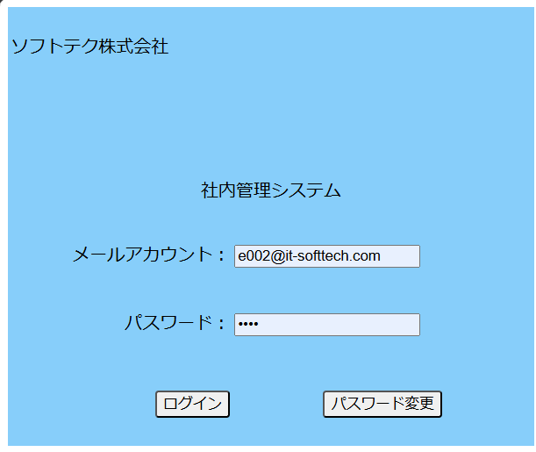

 | ⑥EMSMシステムの「自動請求」リンクをクリックする

 | ⑦ EMSMの「自動請求」の画面にて、請求月が自動採番（最大請求月の次の月）"202408"で「状況確認」ボタンをクリック

 | ⑧「請求書生成」をクリックする。

 | ⑨請求書生成してから、「請求書ダウンロード」をクリックする。

 | ダウンロードリンクと同じところでダウンロード完了

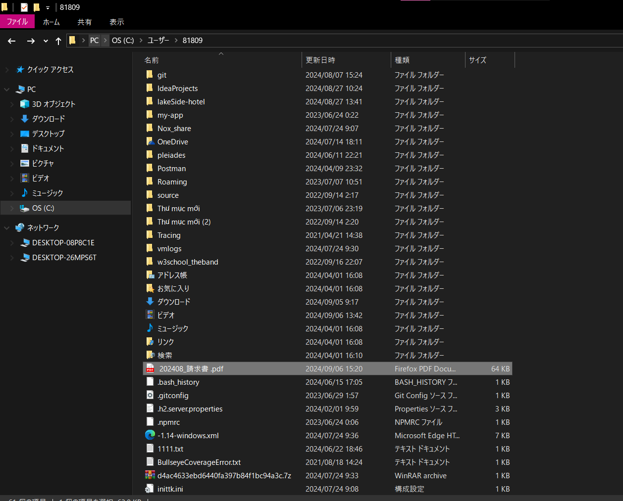
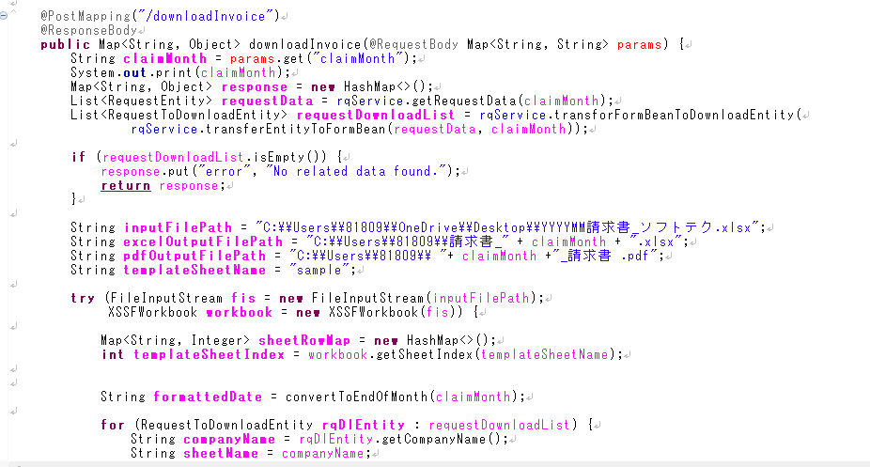

 | pdfファイルの内容

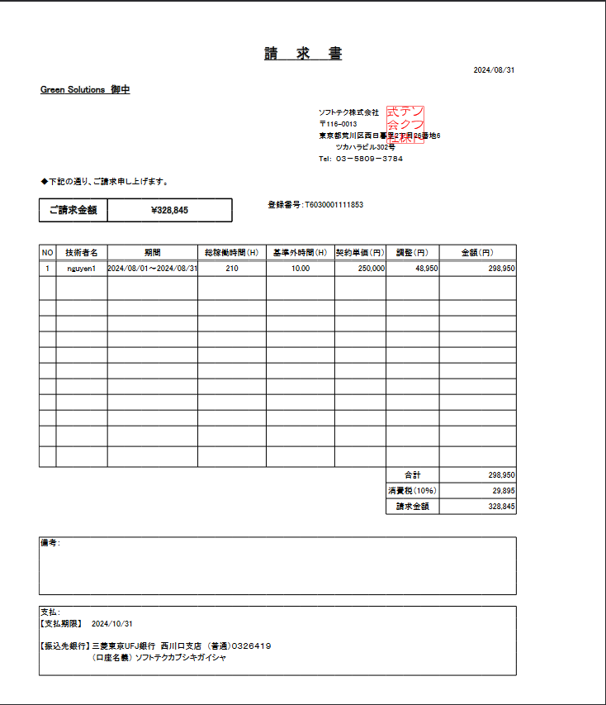

 | claimテーブル生成する前のデータ：
 | claimID | contractID | claimMonth | workTime | exceTime | addpayOff | deficiTime | minusPayOff | transport | businessTrip | taxRate | consumpTax | sum | specialClaim | claimStatus | insertDate | updateDate

 | claimテブールに”202408”の行が新規登録。
 | claimID | contractID | claimMonth | workTime | exceTime | addpayOff | deficiTime | minusPayOff | transport | businessTrip | taxRate | consumpTax | sum | specialClaim | claimStatus | insertDate | updateDate
 | CM00000003 | CT001 | 202408 | 230 | 30 | 45000 | 0 | 0 | 9000 | 0 | 10 | 26500 | 300500 | « NULL » | 2 | « NULL » | « NULL »
 | CM00000004 | CT002 | 202408 | 110 | 0 | 0 | 40 | 52000 | 900 | 0 | 10 | 19800 | 218700 | « NULL » | 2 | « NULL » | « NULL »
 | CM00000005 | CT003 | 202408 | 210 | 10 | 15000 | 0 | 0 | 6950 | 500 | 10 | 26500 | 298950 | « NULL » | 2 | « NULL » | « NULL »

再テスト
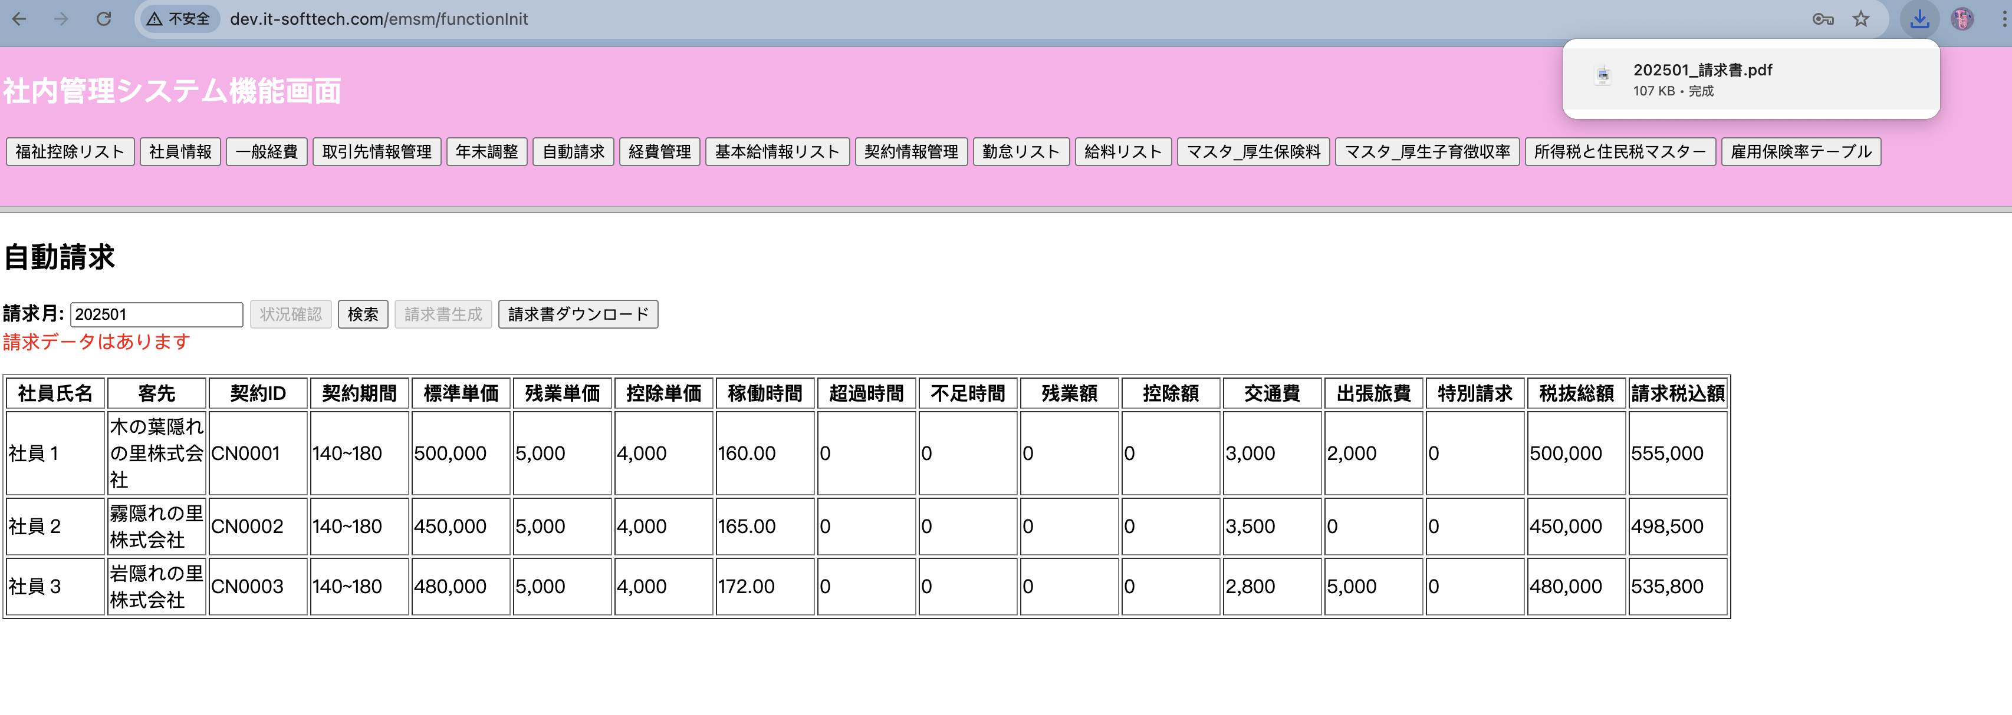
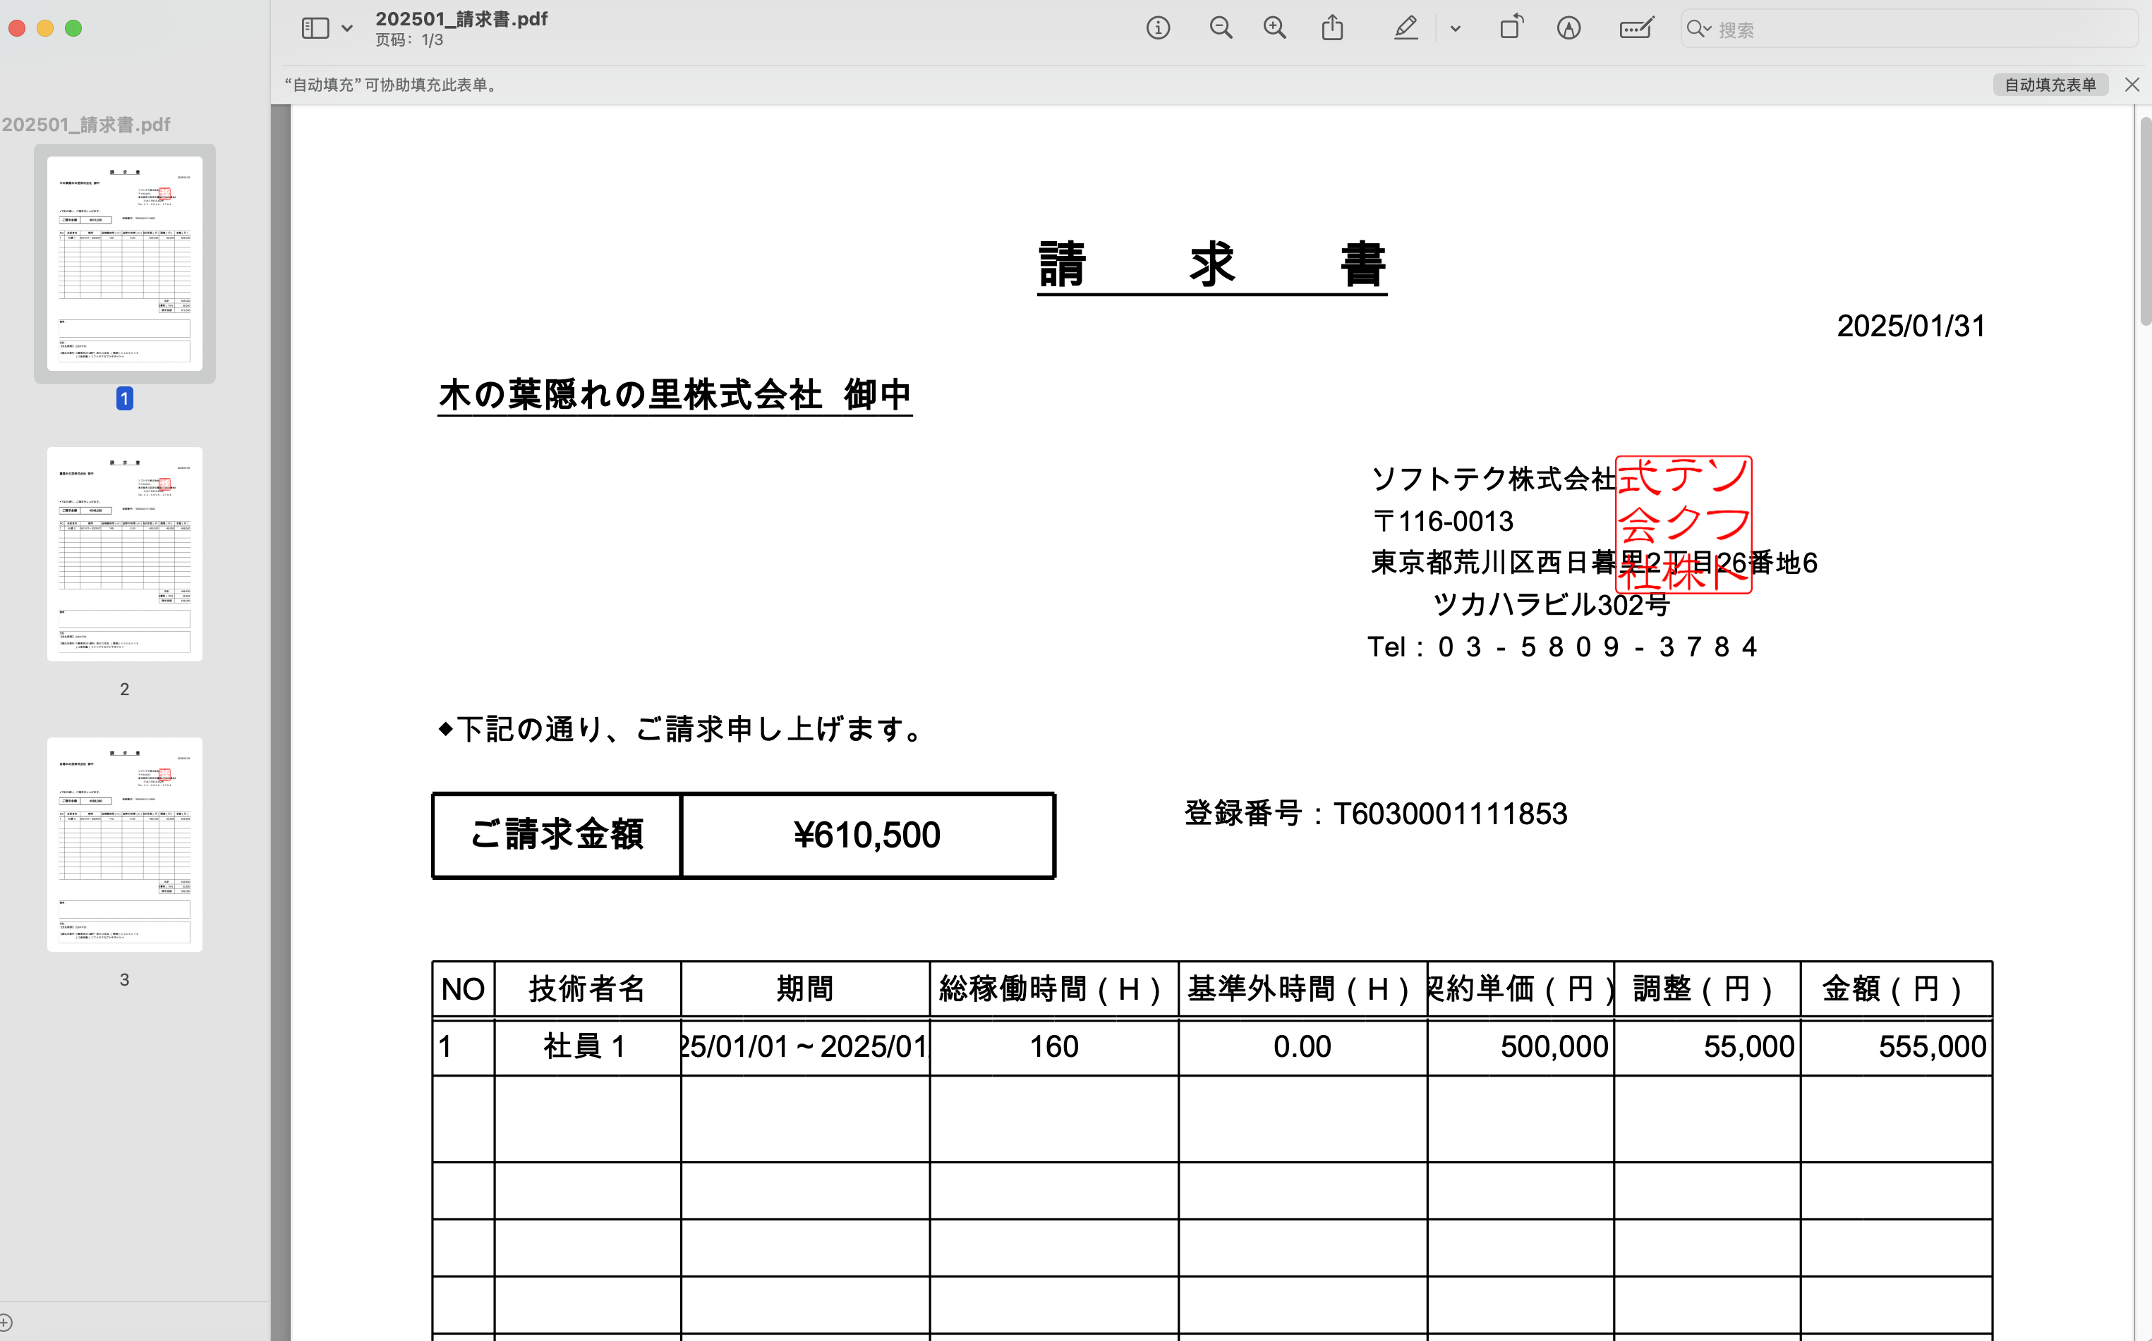
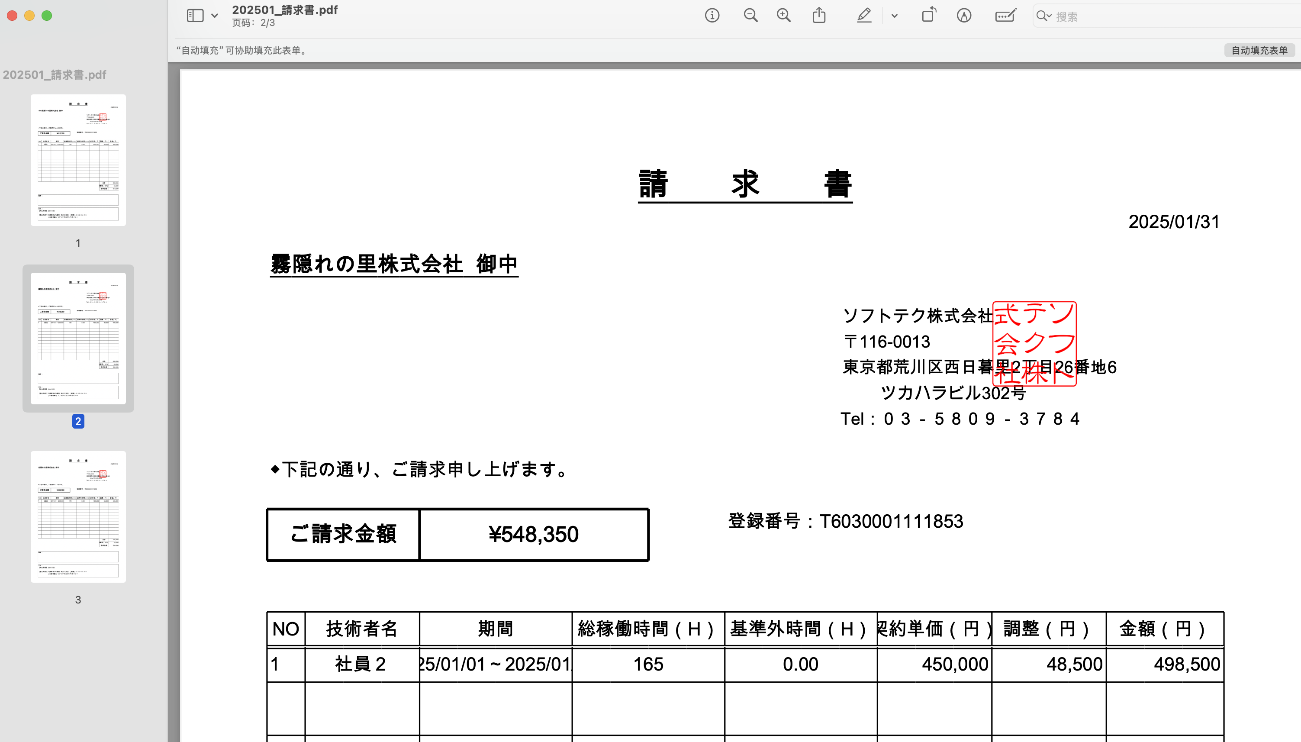
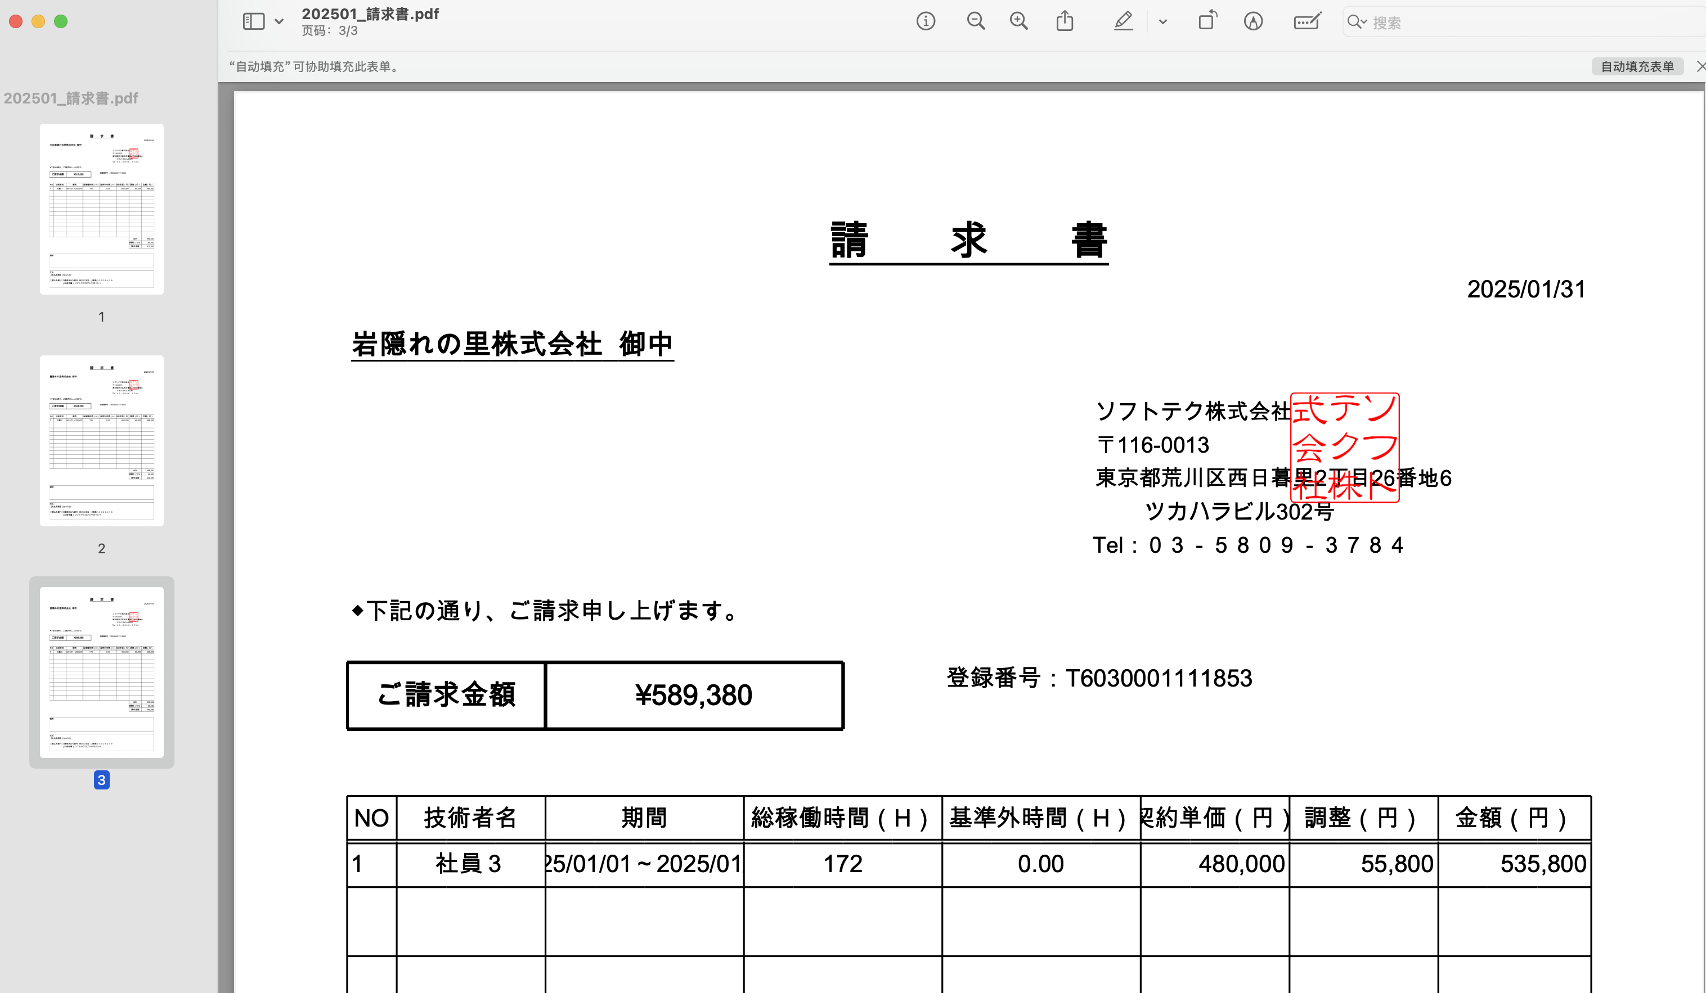
No.1 | 手動でテーブルにデータを挿入する

テーブル | employee

 | employeeID | employeeName | password | status | sex | epType | birthday | age | joinedDate | joinedTime | postCode | address | phoneNumber | authority | mailAdress | insertDate | updateDate | department | personNumber
 | E001 | 社員１ | e10adc3949ba59abbe56e057f20f883e | 0 | 0 | 0 | 1/1/86 | 39 | 20190101 | 6 | 2310859 | 横浜市中区 | 7012344321 | 0 | e001@it-softtech.com | 20250101 | 20250101 | 1 | 123456789
 | E002 | 社員２ | e10adc3949ba59abbe56e057f20f883e | 0 | 0 | 0 | 1/2/86 | 34 | 20190101 | 6 | 2310859 | 横浜市中区 | 7012344322 | 0 | e002@it-softtech.com | 20250101 | 20250101 | 1 | 123456789
 | E003 | 社員３ | e10adc3949ba59abbe56e057f20f883e | 0 | 0 | 0 | 1/3/86 | 34 | 20190101 | 6 | 2310859 | 横浜市中区 | 7012344323 | 1 | e003@it-softtech.com | 20250101 | 20250101 | 1 | 123456789

テーブル | workinfo

 | contractID | workMonth | workStartDay | workEndDay | workTime | workInfoFile | insertDate | updateDate
 | CN0001 | 202501 | 20250101 | 20250131 | 160 | /timesheet/E001/202501.xlsx | 20250101 | 20250101
 | CN0002 | 202501 | 20250101 | 20250131 | 165 | /timesheet/E002/202501.xlsx | 20250101 | 20250101
 | CN0003 | 202501 | 20250101 | 20250131 | 172 | /timesheet/E003/202501.xlsx | 20250101 | 20250101

テーブル | transport

 | employeeID | workMonth | startDate | startStation | endStation | transportFacility | transportExpense1 | midStation1 | transportFacility1 | midStation2 | transportFacility2 | midStation3 | transportFacility3 | transportExpense2 | transportExpense3 | transport | businessTrip | BusinessTripName | status | insertDate | updateDate
 | E001 | 202501 | 20250101 | 横浜駅 | 東京駅 | JR | 3000 | 菊名駅 | JR |  |  |  |  |  |  | 3000 | 2000 | E001trip.pdf | 0 | 20250101 | 20250101
 | E002 | 202501 | 20250101 | 横浜駅 | 東京駅 | JR | 3200 | 品川駅 | JR |  |  |  |  |  |  | 3500 | 0 | E002trip.pdf | 0 | 20250101 | 20250101
 | E003 | 202501 | 20250101 | 横浜駅 | 東京駅 | JR | 2800 |  |  |  |  |  |  |  |  | 2800 | 5000 | E003trip.pdf | 0 | 20250101 | 20250101

テーブル | company

 | companyID | companyName | companyType | postCode | address | basicContractDate | phoneNumber | contactName | mail | contractStatus | level | insertDate | updateDate
 | C001 | 木の葉隠れの里株式会社 | 0 | 2310859 | 横浜市西区 | 20200101 | 7012340000 | 火影綱手 | aaa@gmail.com | 0 | 0 | 20250101 | 20250101
 | C002 | 霧隠れの里株式会社 | 0 | 2310859 | 横浜市西区 | 20200101 | 7012340001 | 水影照美冥 | bbb@gmail.com | 0 | 0 | 20250101 | 20250101
 | C003 | 岩隠れの里株式会社 | 0 | 2310859 | 横浜市西区 | 20200101 | 7012340001 | 土影大野木 | ccc@gmail.com | 0 | 0 | 20250101 | 20250101

テーブル | contract

 | contractID | contractName | employeeID | companyID | price | payOff | lowerTime | lowerPrice | upperTime | upperPrice | contractBeginDate | contractEndDate | paymentTerm | postNeed | timeReportPath | invoice | status | insertDate | updateDate
 | CN0001 | 契約情報 E001-C001 | E001 | C001 | 500000 | 1 | 140 | 4000 | 180 | 5000 | 20250101 | 20250131 | 30 | 1 | /path/to/E001/2025/time-report | 請求書_E001_C001 | 0 | 20250101 | 20250101
 | CN0002 | 契約情報 E002-C002 | E002 | C002 | 450000 | 1 | 140 | 4000 | 180 | 5000 | 20250101 | 20250131 | 30 | 1 | /path/to/E002/2025/time-report | 請求書_E002_C002 | 0 | 20250101 | 20250101
 | CN0003 | 契約情報 E003-C003 | E003 | C003 | 480000 | 1 | 140 | 4000 | 180 | 5000 | 20250101 | 20250131 | 30 | 1 | /path/to/E003/2025/time-report | 請求書_E003_C003 | 0 | 20250101 | 20250101

No.2 | EMSMのページにログインして、自動リクエストボタンをクリックする
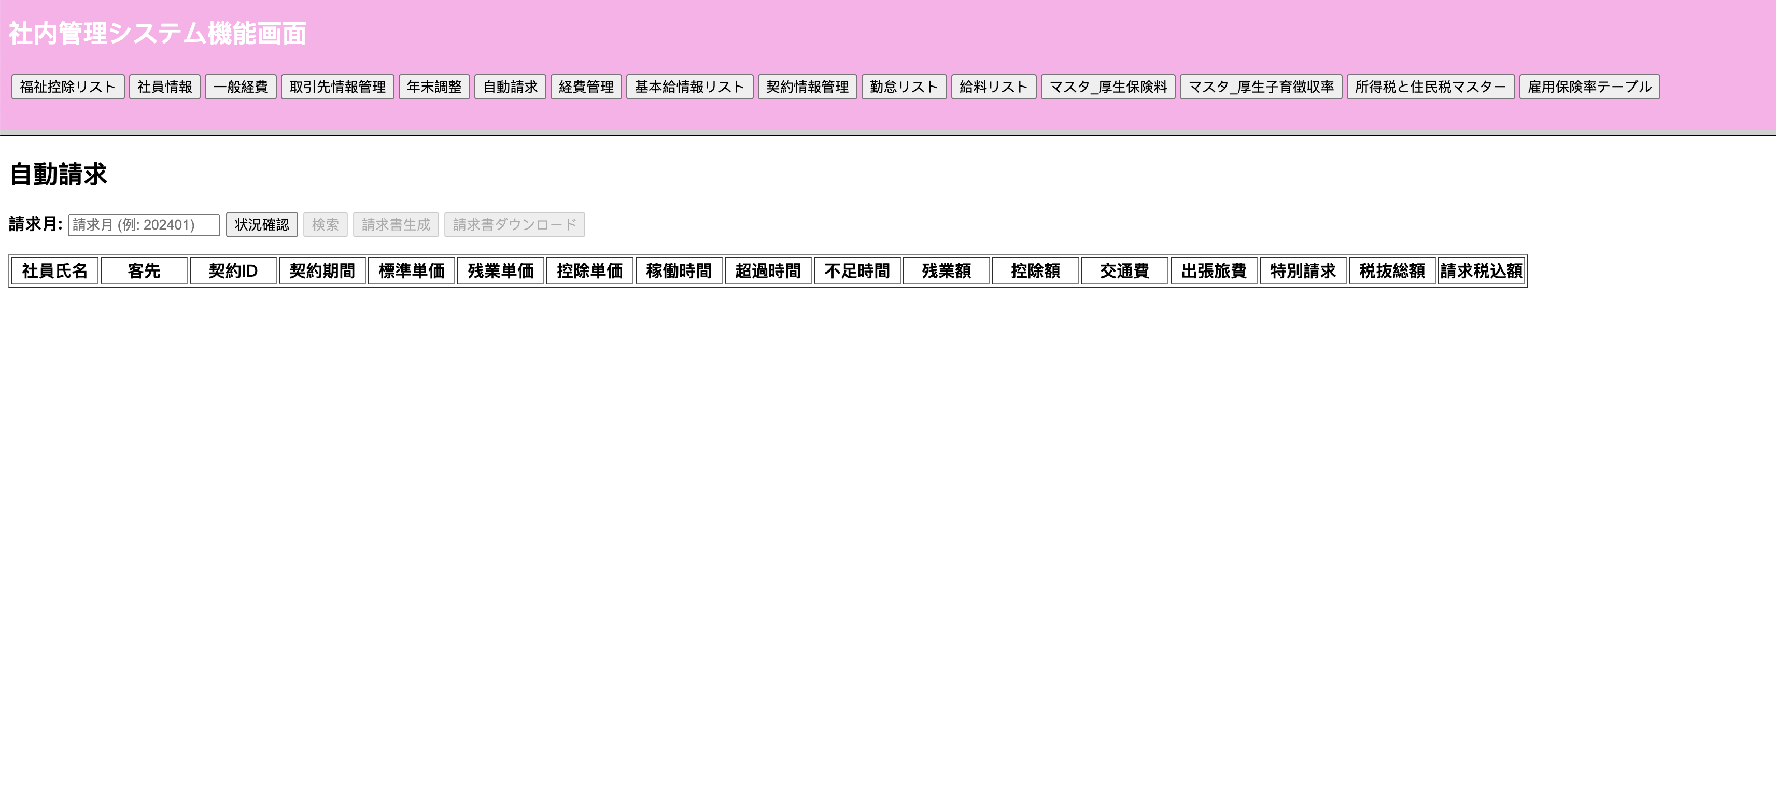

No.3 | 請求月を入力して、状況確認ボタンをクリックする

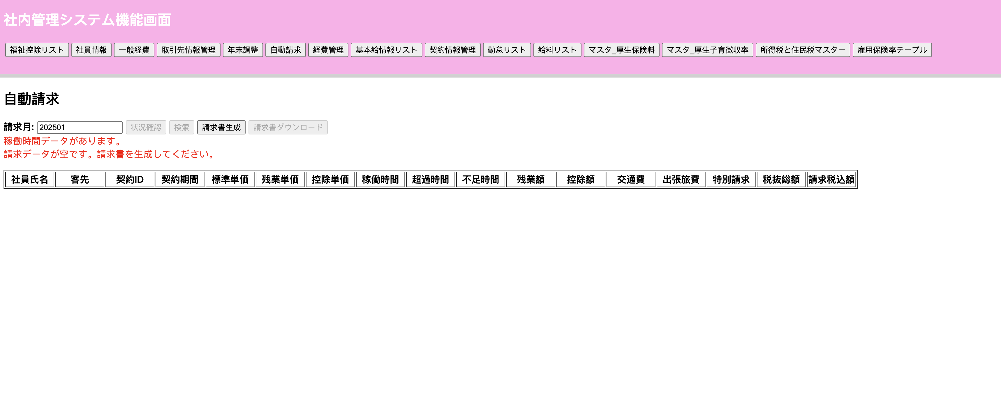

No.4 | 請求書生成ボタンをクリックする

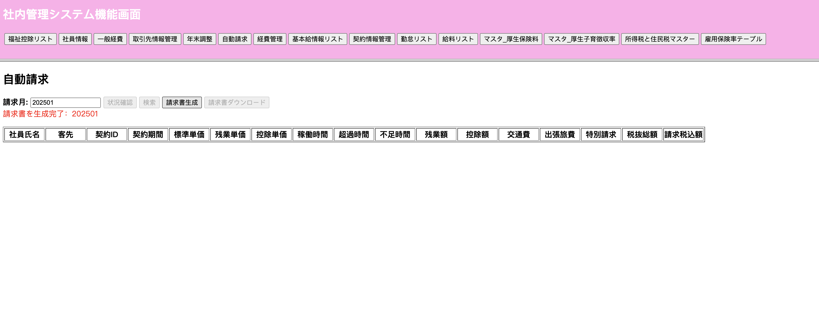

テーブル | claim

 | claimID | contractID | claimMonth | workTime | exceTime | addpayOff | deficiTime | minusPayOff | transport | businessTrip | taxRate | consumpTax | sum | specialClaim | claimStatus | insertDate | updateDate
 | CM00000001 | CN0001 | 202501 | 160 | 0 | 0 | 0 | 0 | 3000 | 2000 | 10 | 50000 | 555000 |  | 2
 | CM00000002 | CN0002 | 202501 | 165 | 0 | 0 | 0 | 0 | 3500 | 0 | 10 | 45000 | 498500 |  | 2
 | CM00000003 | CN0003 | 202501 | 172 | 0 | 0 | 0 | 0 | 2800 | 5000 | 10 | 48000 | 535800 |  | 2

No.5 | 請求月を入力して、検索ボタンをクリックする

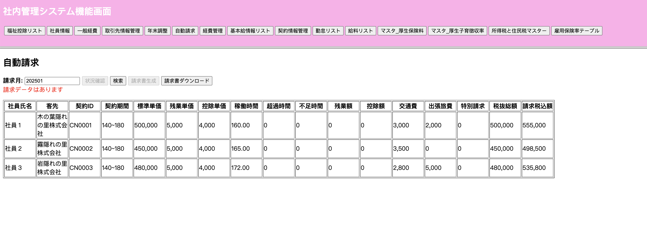

No.6 | 請求書ダウンロードボタンをクリックする

